系统参数
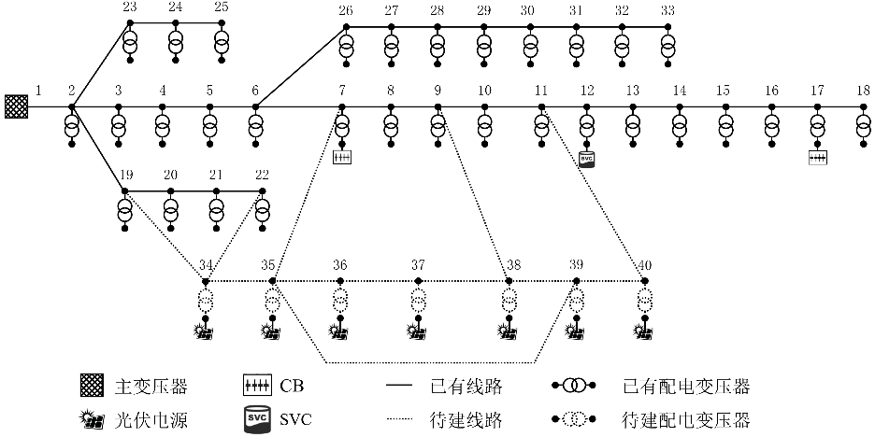
功率基准值 | 10 MVA
电压基准值 | 12.66 kV
电压上限值 | 1.07 p.u.
电压下限值 | 0.93 p.u.
规划年限 | 5 years
折现率 | 10%
每年负荷增长率 | 3%
切负荷成本 | 100 ¥/kWh
Benders分解算法收敛判据 | 0.01%

